画面
機能設計書 |  | システム名 |  |  | プロジェクト名 |  |  | 登録日付 |  | 更新日付
 |  | Biz-X POTTS
画面レイアウト |  | サブシステム名 |  |  | 機能名名 |  |  | 登録担当者 |  | 更新担当者
 |  | 在庫 |  |  | 在庫調整入力

 | 画面レイアウト

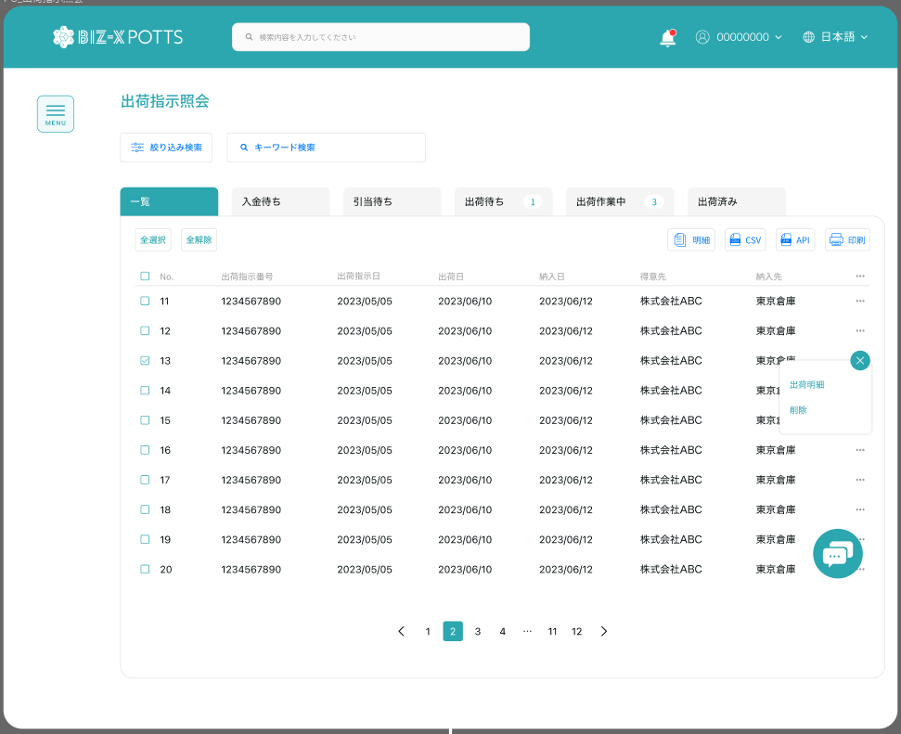

在庫調整入力

调整
 |  |  |  |  |  |  |  |  | 具体项目参照
 |  |  |  |  |  |  |  |  | 【画面項目定義】

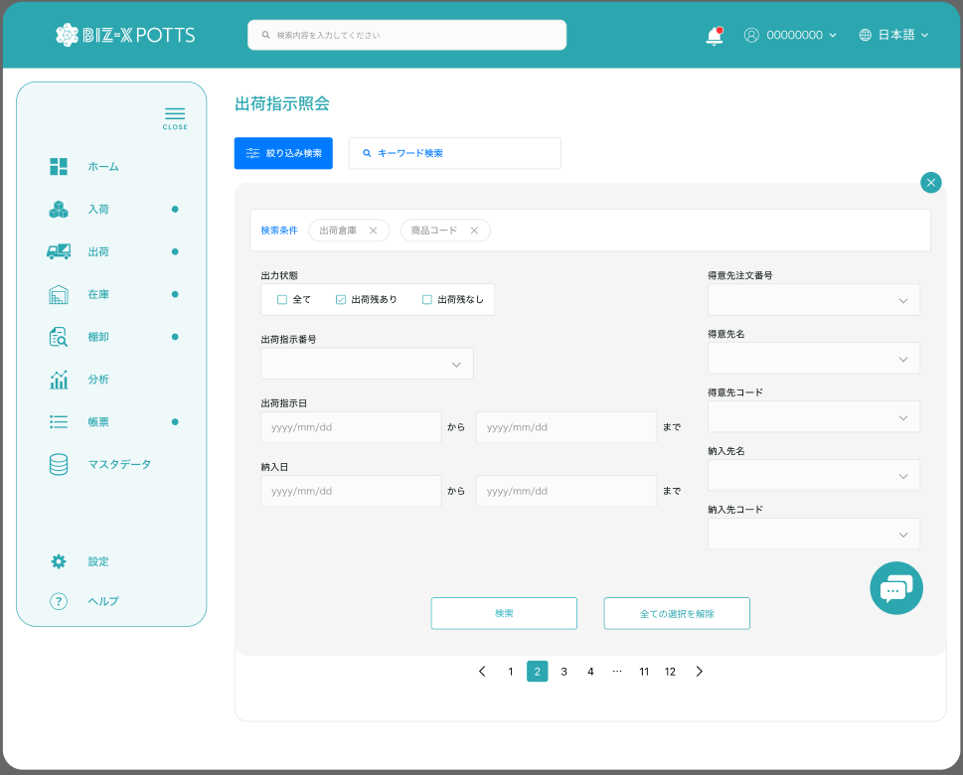

在庫調整入力

 |  |  |  |  |  |  |  |  | 具体项目参照
 |  |  |  |  |  |  |  |  | 【画面項目定義】

 |  | 在庫調整

 |  |  | 在庫数 |  | ロック数
 |  |  |  | 件 |  | 件

 |  |  | 調整後在庫数
 |  |  |  |  |  | 件

 |  |  | 調整理由

 |  |  |  |  |  |  | 確認

画面SP
機能設計書 |  | システム名 | プロジェクト名 | 登録日付 | 更新日付
 |  | Biz-X POTTS
画面レイアウト |  | サブシステム名 | 機能名名 | 登録担当者 | 更新担当者
 |  | 入荷 | 入荷予定照会

 | 画面レイアウト

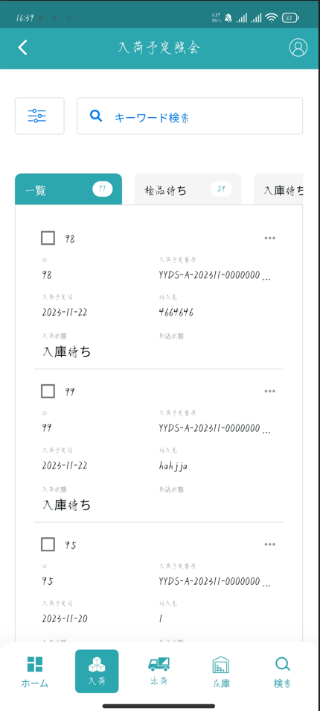

在庫調整入力

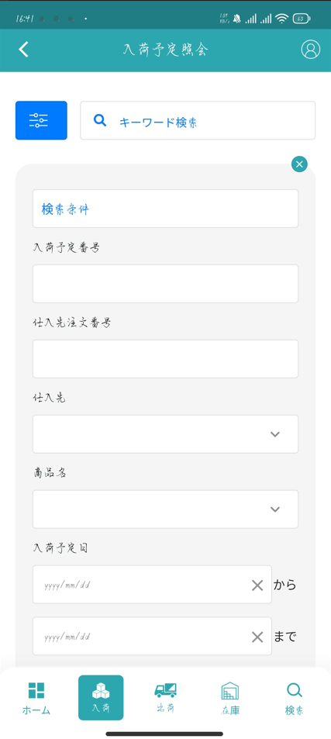

在庫調整入力

商品コード

商品名

ロケーションコード

検索
全ての選択を解除

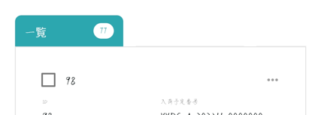

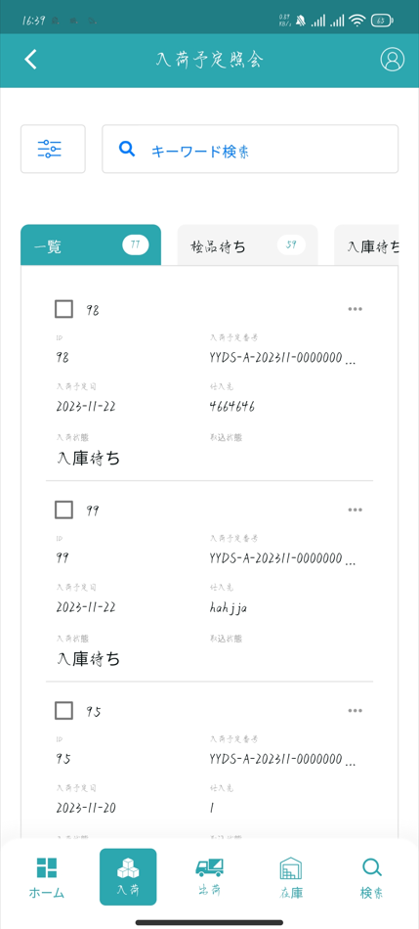

在庫調整入力

调整

在庫調整照会

在庫数

件

ロック数
件

調整後在庫数

件

調整理由


调整

